Cover
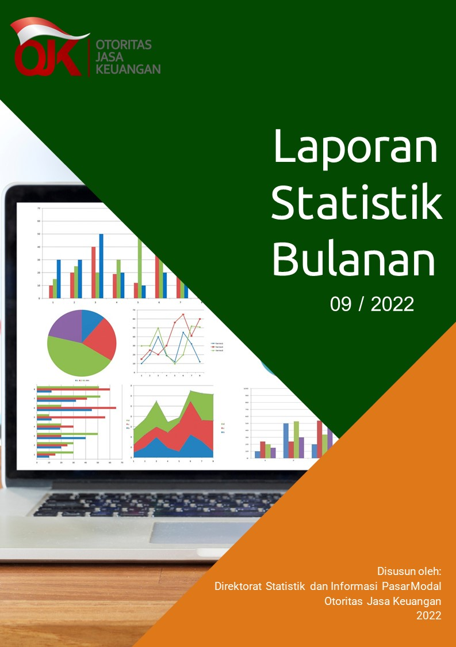

Disclaimer
STATISTIK PASAR MODAL BULAN SEPTEMBER 2022

Disclaimer
OJK tidak bertanggung jawab atas kerugian yang ditimbulkan dari penggunaan data pada publikasi ini

 | Direktorat Statistik dan Informasi Pasar Modal

I. Diagram Venn
Hal-1 |  |  | Direktorat Statistik dan Informasi Pasar Modal | | September 2022

Diagram Venn SID per sistem
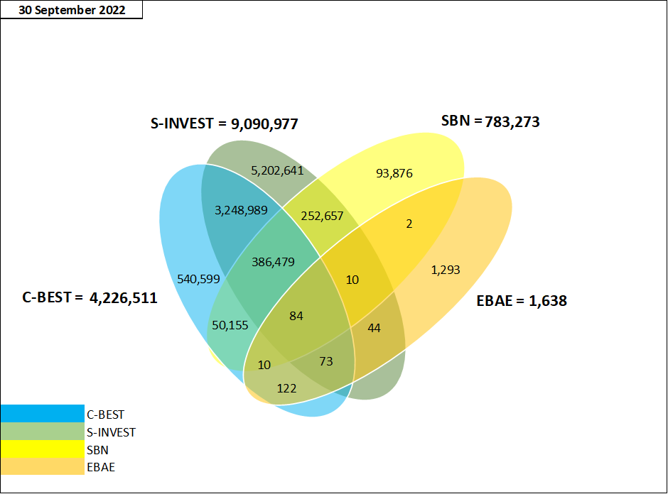

Tabel Crosslink (detail)*

 | SID per 30 September 2022
 | SID C-BEST ONLY | 540,599
 | SID SBN ONLY | 93,876
 | SID EBAE ONLY | 1,293
 | SID S-INVEST ONLY | 5,202,641
 | CROSSLINK SID C-BEST - S-INVEST | 3,248,989
 | CROSSLINK SID C-BEST - S-INVEST - EBAE | 73
 | CROSSLINK SID C-BEST - SBN | 50,155
 | CROSSLINK SID C-BEST - EBAE | 122
 | CROSSLINK SID C-BEST - S-INVEST - SBN | 386,479
 | CROSSLINK SID C-BEST - S-INVEST - SBN - EBAE | 84
 | CROSSLINK SID SBN - EBAE | 2
 | CROSSLINK SID S-INVEST - EBAE | 44
 | CROSSLINK SID S-INVEST - SBN | 252,657
 | CROSSLINK SID C-BEST - SBN - EBAE | 10
 | CROSSLINK SID S-INVEST - SBN - EBAE | 10
 | TOTAL | 9,777,034

 | SYSTEM_TYPE* | TOTAL SID
 | C-BEST | 4,226,511
 | S-INVEST | 9,090,977
 | SBN | 783,273
 | E-BAE | 1,638

